Fiche d'inscirption
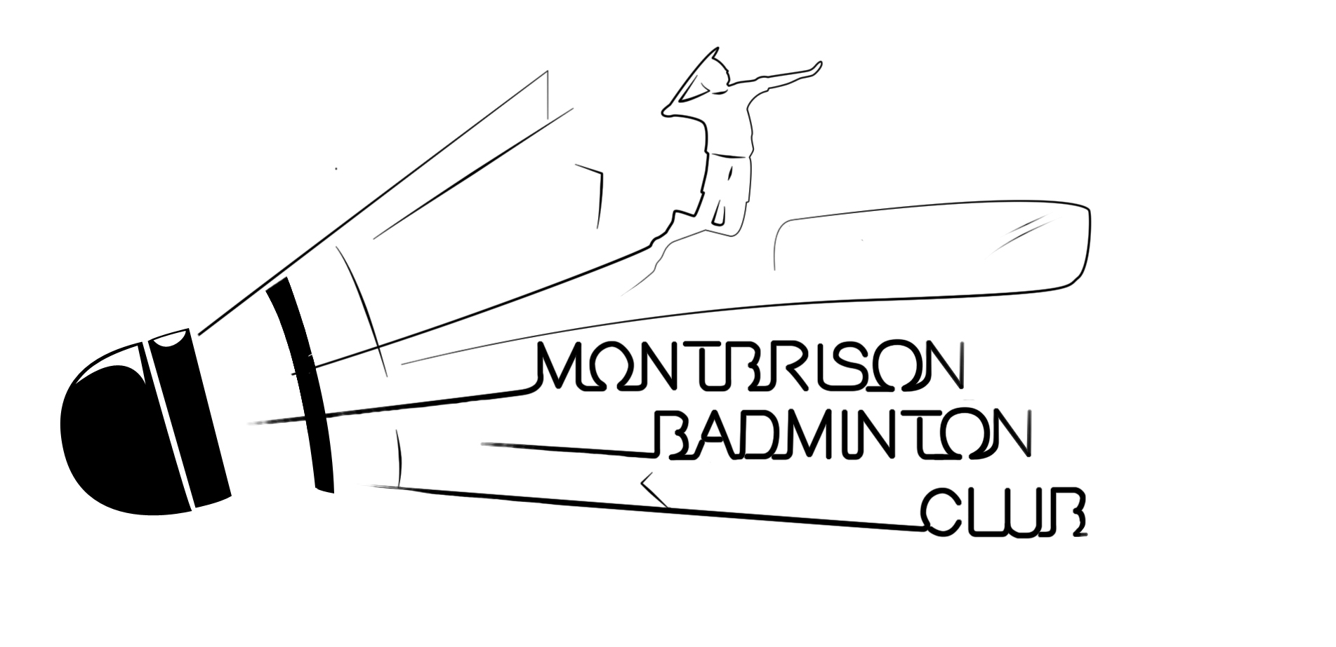
Formulaire d'inscription
Trophée Régional jeunes de Montbrison le 29 avril 2018


 | Nom du club : |  |  |  |  |  | Nom : |  |  |  |  | Tel :
 | Sigle :
 |  |  |  |  |  |  | Email :

 | NOM | Prénom | Sexe |  | Classement |  | Licence |  | Inscription série |  |  |  |  | Montant
 |  |  |  | Simple | Double | Mixte |  | Simple | double | mixte | partenaire de double |  | partenaire de mixte
1
2
3
4
5
6
7
8
9
10
11
12
13
14
15
16
17
18
19
20

 | Nombre de Dames : |  | 0
 | Nombre d'hommes : |  | 0

 | Coût de l'inscription 1 Tableau |  | 7 € |  |  | Nombre d'inscription : |  | 0 |  | Total : | 0 €
 |  | 2 tableaux | 11 €

 | Chèque libellé à l'ordre : |  | MBC 42
 | Date limite d'inscription : |  | 2018-04-18
 | Adresse : |  | Jean-Phillipe RAIOLA
 |  |  | 27 Rue de l'agricole
 |  |  | 42600 Savigneux
 | Mail : |  | trjmontbrison@gmail.com

